상품제안서
PVC 사원증 ID카드 회원증 | 상품코드: S37448

 |  |  |  |  |  |  | 02-713-8555 | www.synergygift.co.kr
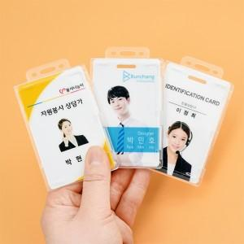

【상세/제작정보】 | *추가 선택 옵션 목걸이 줄과 투명 케이스는 별도 추가 선택 가능하며 추가 비용이 발생합니다. 목걸이 줄은 컬러 선택 가능합니다.

【인쇄/포장옵션】 | 풀칼라 / 포장불가능

【공급단가】 | 수량 | 100~ | 300~ | 500~ | 1,000~ | 3,000~
*VAT별도 | 단가 | 4,050원 | 3,900원 | 3,750원 | 3,600원 | 3,510원

【상품 URL】 | https://www.synergygift.co.kr:443/src/goods_detail.php?gdno=37448

